G.10.1
Gráfico 10.1. Perceptoras de la ayuda económica prevista en el art. 27 de la Ley Integral.
Periodo 2006-2024.

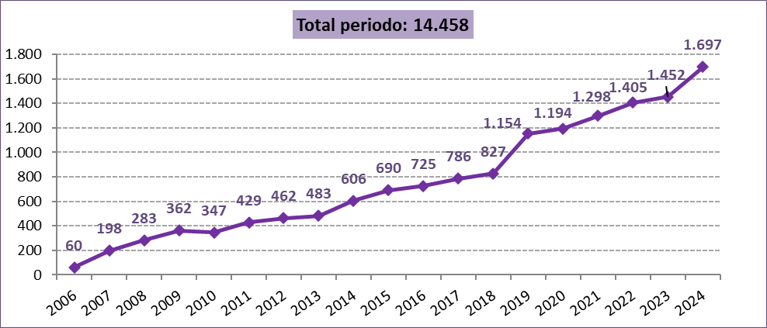

Fuente: Delegación del Gobierno contra la Violencia de Género. Ministerio de Igualdad.

G.10.2
Gráfico 10.2. Perceptoras de la ayuda económica prevista en el art. 27 de la Ley Integral según comunidad autónoma. Tasas por millón de mujeres de 16 años o más y tasas medias por millón de mujeres para el periodo.
Año 2024 y periodo 2006-2024.

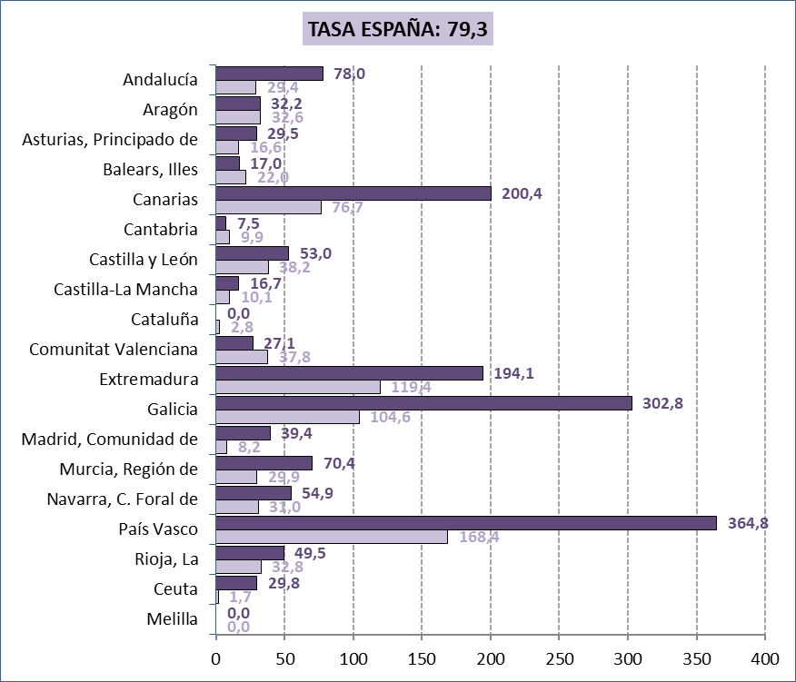

Fuente: Delegación del Gobierno para la Violencia de Género. Ministerio de la Presidencia, Relaciones con las Cortes e Igualdad.

G.10.3
Gráfico 10.3. Distribución porcentual de las mujeres perceptoras de la ayuda económica prevista en el art. 27 de la Ley Integral según el grupo de edad.
Año 2024.

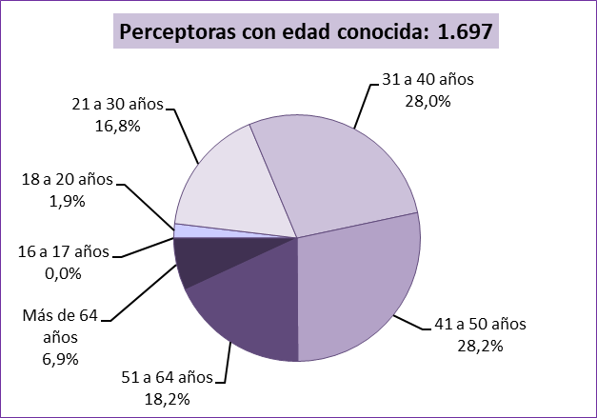

Fuente: Delegación del Gobierno contra la Violencia de Género. Ministerio de Igualdad.

G.10.4
Gráfico 10.4. Distribución porcentual de las mujeres perceptoras de la ayuda económica prevista en el art. 27 de la Ley Integral según el grupo de edad.
Último quinquenio, año 2006 y periodo 2006-2024.

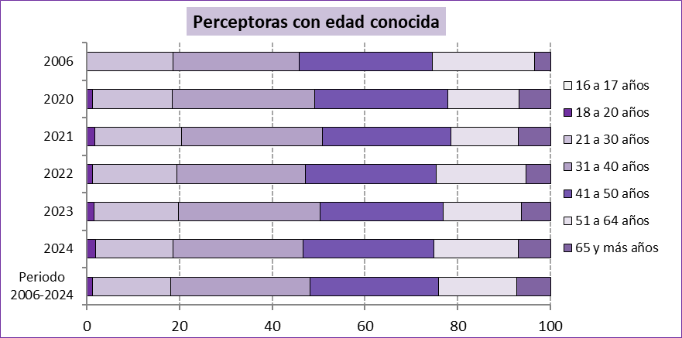

Fuente: Delegación del Gobierno contra la Violencia de Género. Ministerio de Igualdad.

G.10.5
Gráfico 10.5. Distribución porcentual de las mujeres perceptoras de la ayuda económica prevista en el art. 27 de la Ley Integral según región geográfica de nacionalidad¹.
Año 2024.

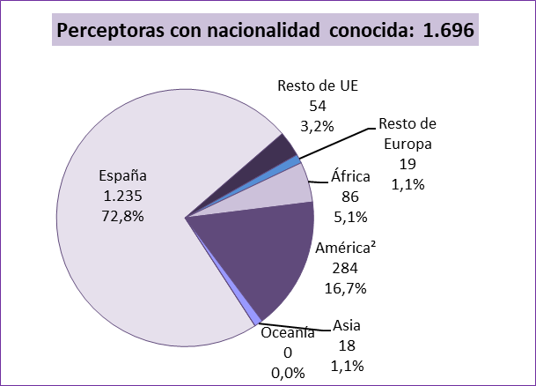

1. Los datos de País Vasco (364 perceptoras) se refieren al país de nacimiento de las perceptoras y podría haber una diferencia, aunque poco significativa, respecto de la variable nacionalidad.
2. Todas las mujeres de América tienen nacionalidad de América del Sur, del Centro o Caribe excepto 3.

Fuente: Delegación del Gobierno contra la Violencia de Género. Ministerio de Igualdad.

G.10.6
Gráfico 10.6. Distribución porcentual de las mujeres perceptoras de la ayuda económica prevista en el art. 27 de la Ley Integral según región geográfica de nacionalidad¹.
Último quinquenio, año 2006 y periodo 2006-2024.

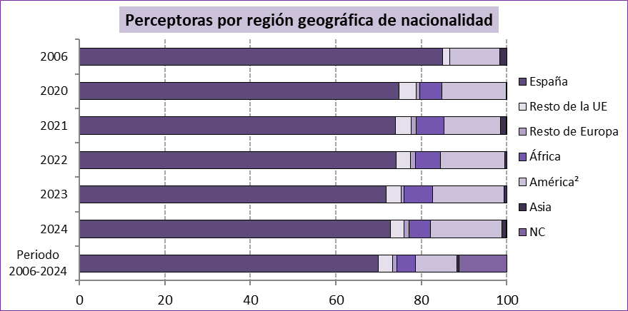

1. Los datos de País Vasco se refieren al país de nacimiento de las perceptoras y podría haber una diferencia, aunque poco significativa, respecto de la variable nacionalidad.
2. Todas las mujeres de América tienen nacionalidad de América del Sur, del Centro o Caribe excepto cuatro.

Fuente: Delegación del Gobierno contra la Violencia de Género. Ministerio de Igualdad.

G.10.7
Gráfico 10.7. Distribución porcentual de las ayudas concedidas al amparo del art. 27 de la Ley Integral según su duración¹.
Periodo 2006-2024.

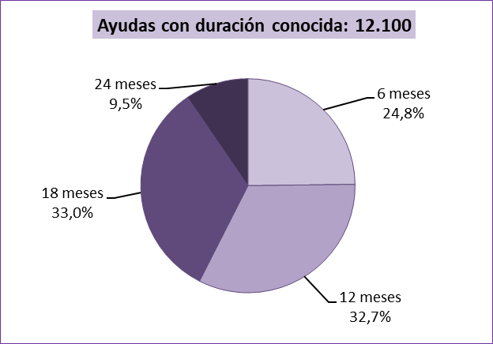

1. Duración significa en este caso número de meses del subsidio de desempleo (6, 12, 18 o 24) al que equivale el pago único en que se abona la ayuda.

Fuente: Delegación del Gobierno contra la Violencia de Género. Ministerio de Igualdad.

G.10.8
Gráfico 10.8. Perceptoras de la ayuda económica prevista en el art. 27 de la Ley Integral, por comunidad autónoma.
Periodo 2006-2024.

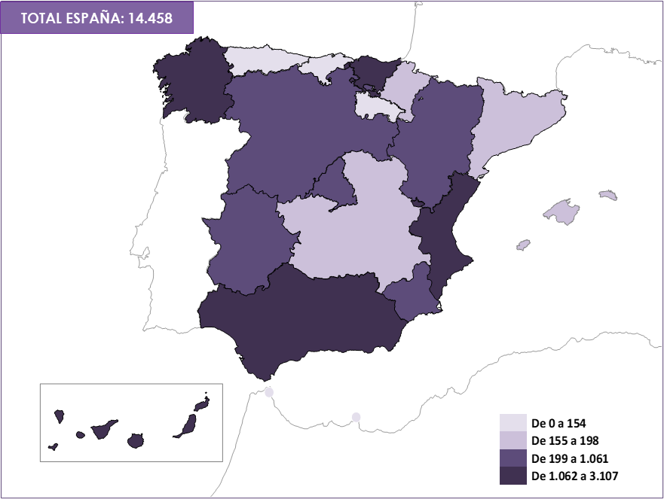

Fuente: Delegación del Gobierno contra la Violencia de Género. Ministerio de Igualdad.

G.10.9
Gráfico 10.9. Perceptoras de la ayuda económica prevista en el art. 27 de la Ley Integral, por comunidad autónoma. Valores absolutos y tasas por millón de mujeres de 16 y más años.
Año 2024.

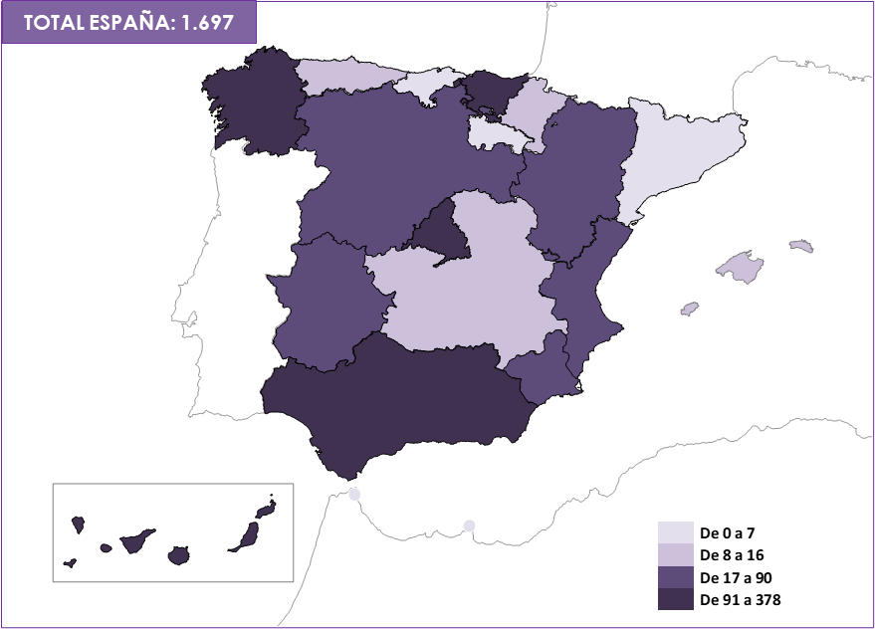
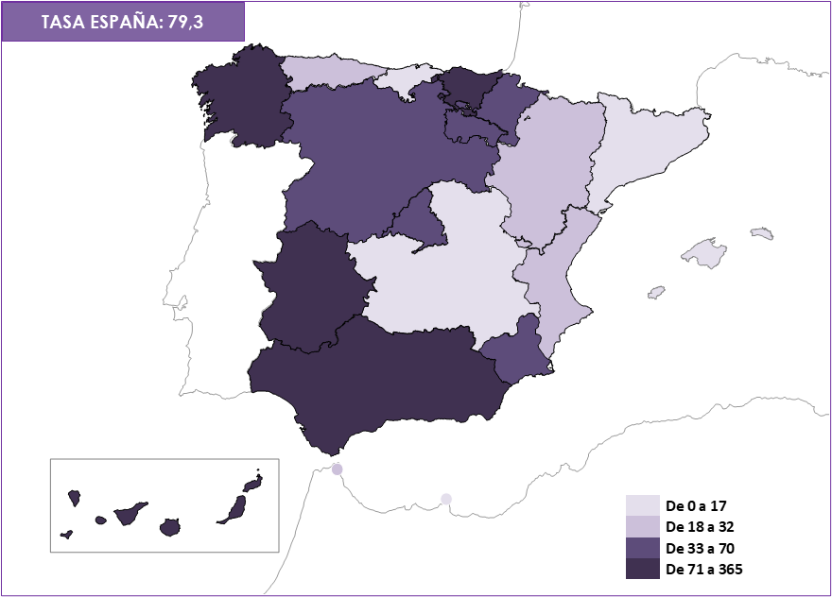

Fuente: Delegación del Gobierno contra la Violencia de Género. Ministerio de Igualdad.

